关系图
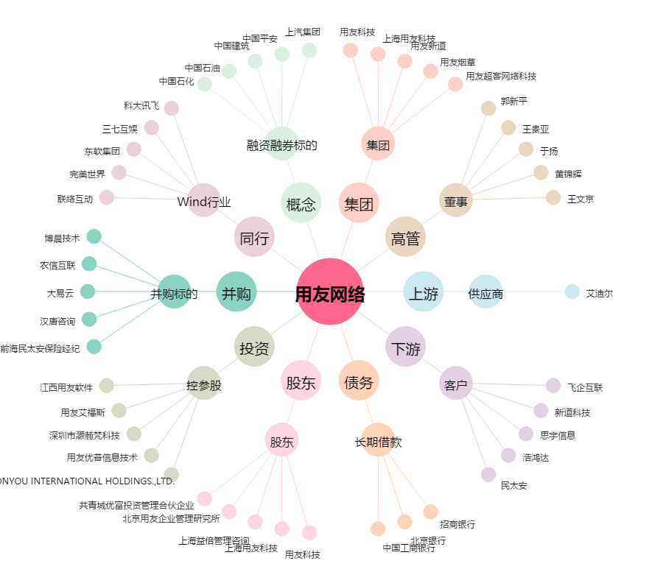
用友网络[600588.SH] - 关系概览图

